instalar visual studio
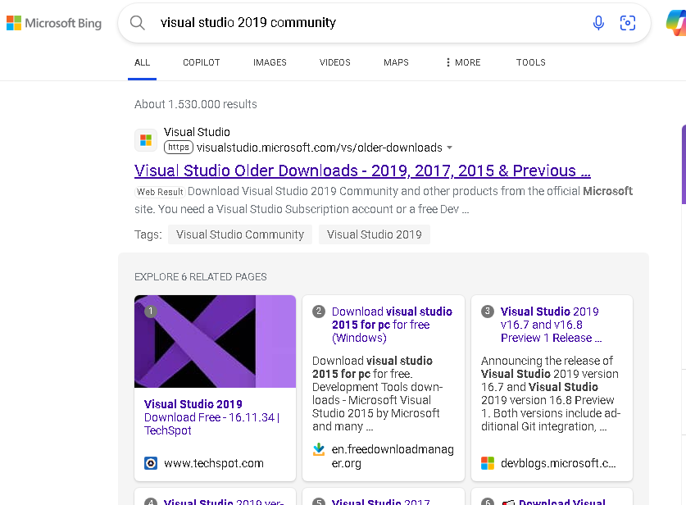

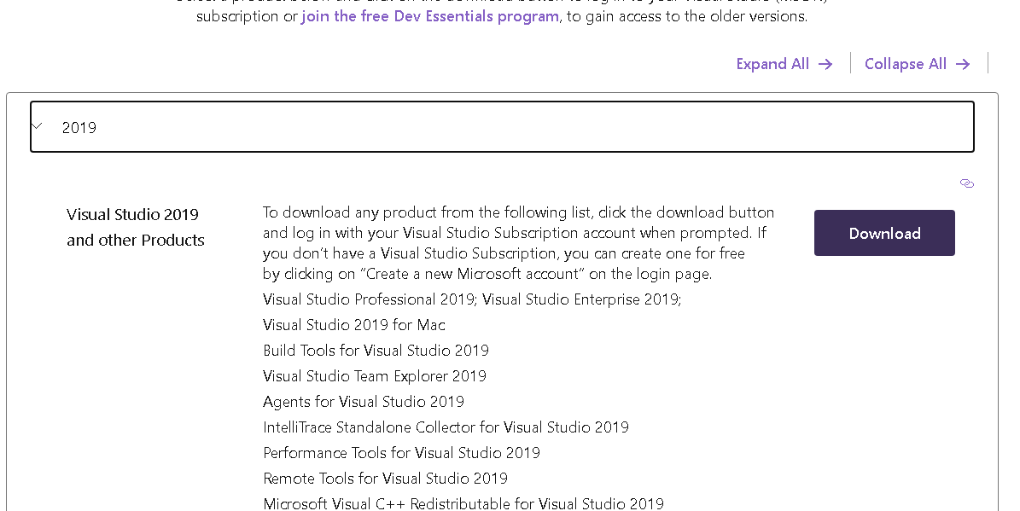

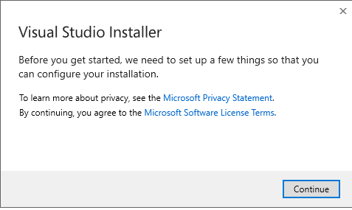

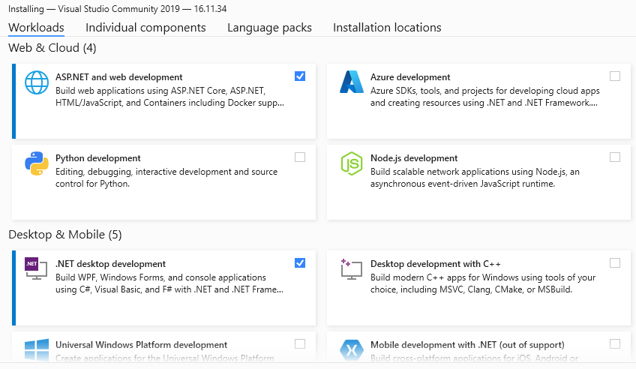

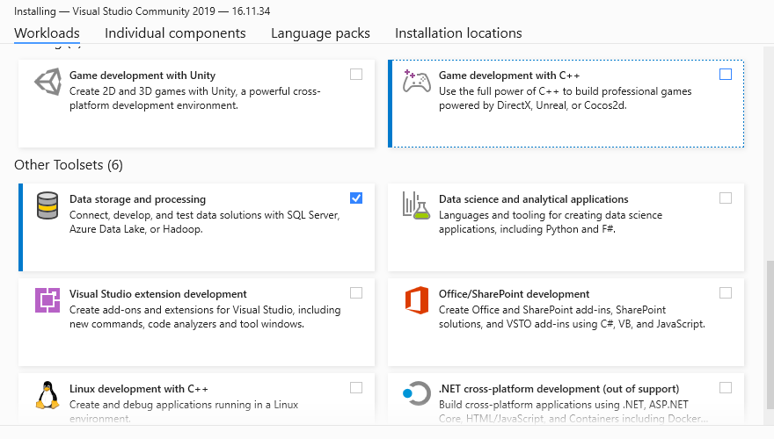

calculadora
3
n1 | n2 | if(n1==0) | operación1 | operacion2 | if(n1 != 0 && n2 != 0) | resultado | if( operación2 == "igual") | print
5 | 0 | true | multiplicar |  | FALSE |  | FALSE | 5x
5 | 6 | false | multiplicar | dividir | true | 30 | FALSE | 30/
0
30 | 10 | false | dividir | igual | true | 3 | true | 3
0 | 0
/
x
-
+

=

ac

lenguaje tecnico
IDE > entorno de desarrollo integrado (IDE)
 | ejemplo: visual studio y visual code

.NET Core es una plataforma de desarrollo de software multiplataforma, de código abierto

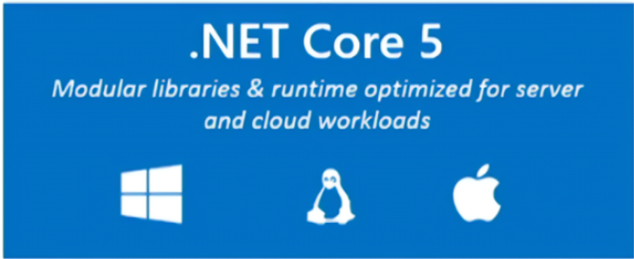

lenguaje de programacion C#
Framework Web: asp.net Web Api

Biblioteca (Library):
Una biblioteca es un conjunto de funciones, clases y módulos reutilizables que se utilizan para realizar tareas específicas en un programa.

Los frameworks proporcionan una estructura completa para construir aplicaciones

Hoja1
Agregar

nombre tabla | Animal
canmpos | AnimaID | tipo | nombre | color | peligri
 | 1 | perro | cafu | negro | false
 | 2 | perro | risa | amarillo | false
 | 3 | gato | lala | blanca | false
 | 4 | loro | rosendo | verde | true

